Chi tiết địa chất
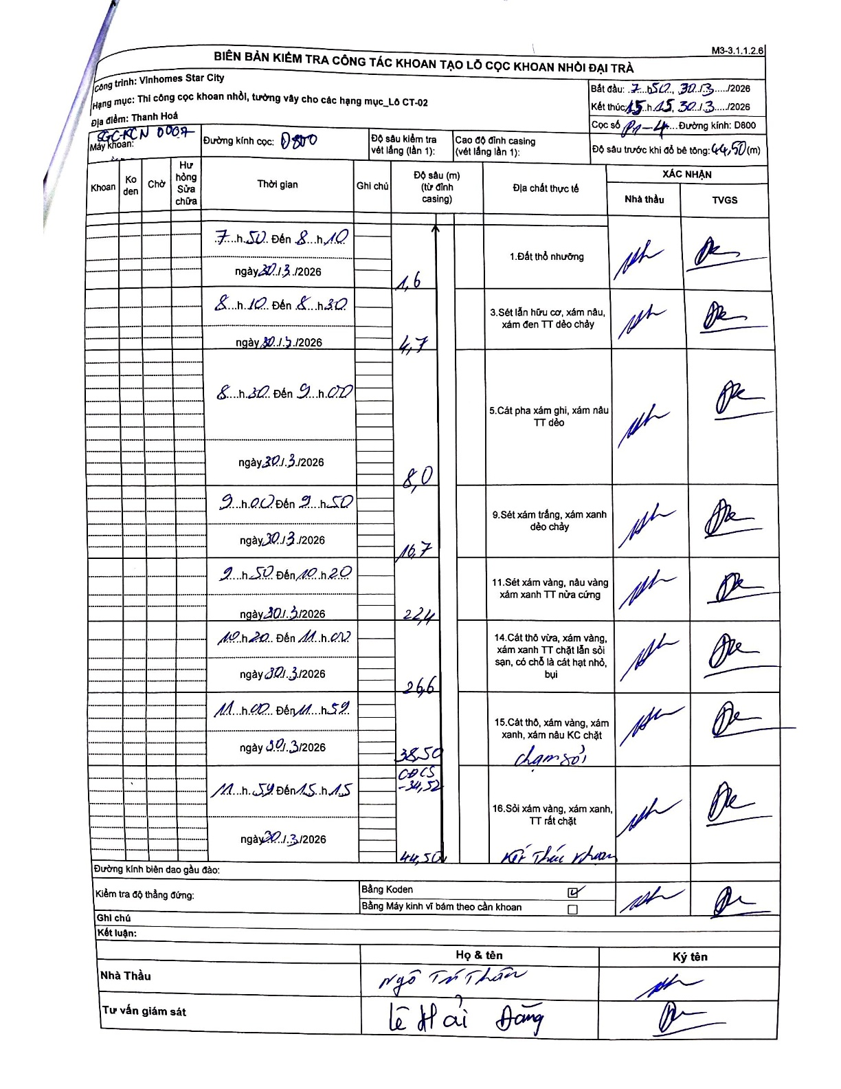
Dự án | Star City Thanh Hóa
Hạng mục | Thi công cọc khoan nhồi, tường vây cho các hạng mục_Lô CT-02
Tên bộ phận | Cọc khoan nhồi
Số hiệu cọc | P1-4
Tên Máy khoan | SGC-KCN0007
Đường kính | D800
Bắt đầu thi công | 07:50 30/03/2026
Kết thúc thi công | 15:15 30/03/2026

Địa chất TT | Đường kính | Mô tả lớp thiết kế | Từ (h) | Đến (h) | Cao độ từ | Cao độ đến | T.Gian (h) | Dài (m) | V (m/h) | Ghi chú
1. Đất thổ nhưỡng | D800 | Đất thổ nhưỡng | 07:50 30/03/2026 | 08:10 30/03/2026 | 0 | -1.6 | 0.33 | 1.6 | 4.8
2 | D800 | Sét lẫn hữu cơ, xám nâu, xám đen TT dẻo chảy | 08:10 30/03/2026 | 08:30 30/03/2026 | -1.6 | -4.7 | 0.33 | 3.1 | 9.3
3 | D800 | Cát pha xám ghi, xám nâu TT dẻo | 08:30 30/03/2026 | 09:00 30/03/2026 | -4.7 | -8 | 0.5 | 3.3 | 6.6
4 | D800 | Sét xám trắng, xám xanh dẻo chảy | 09:00 30/03/2026 | 09:50 30/03/2026 | -8 | -16.7 | 0.83 | 8.7 | 10.44
5 | D800 | Sét xám vàng, nâu vàng xám xanh TT nửa cứng | 09:50 30/03/2026 | 10:20 30/03/2026 | -16.7 | -22.4 | 0.5 | 5.7 | 11.4
6 | D800 | Cát thô vừa, xám vàng, xám xanh TT chặt lẫn sỏi sạn, có chỗ là cát hạt nhỏ, bụi | 10:20 30/03/2026 | 11:00 30/03/2026 | -22.4 | -26.6 | 0.67 | 4.2 | 6.3
7 | D800 | Cát thô, xám vàng, xám xanh, xám nâu KC chặt chạm sỏi | 11:00 30/03/2026 | 11:59 30/03/2026 | -26.6 | -38.5 | 0.98 | 11.9 | 12.1
8 | D800 | Sỏi xám vàng, xám xanh, TT rất chặt | 11:59 30/03/2026 | 15:15 30/03/2026 | -38.5 | -44.5 | 3.27 | 6 | 1.84

ẢNH BIÊN BẢN GỐC

